Anuari FP 2019


Índex


Índex

1. Mercat de treball
2. Oferta i demanda
3. Règim general
4. Resum de tendències
5. Règim especial, FP dual i a distància
6. Formació ocupacional i contínua
7. Itineraris educatius
 | 7.A. ACCÉS A FP
 |  | 7.1. Estudis previs de l'alumnat que accedeix als estudis d'FP inicial de règim general (N). Curs 2018/2019
 |  | 7.2. Estudis previs de l'alumnat que accedeix als estudis d'FP inicial segons sexe. Curs 2018/2019
 |  | 7.3. Estudis previs de l'alumnat que accedeix als estudis d'FP inicial de règim general segons l'edat (N). Curs 2018/2019
 | 7.B. GRADUACIÓ EN FP
 |  | 7.4.Graducacions en FP segons família professional i cicle formatiu (N). Curs 2018/2019
 |  | 7.5. Graduacions en FP per cicle formatiu i tipologia de centre (N). Curs 2018/2019
 |  | 7.6. Graduacions en FP per edat i cicle formatiu (N). Curs 2018/2019
 | 7.C. CONTINUACIÓ D'ESTUDIS UNIVERSITARIS
 |  | 7.7. Evolució de la preinscripció universitària procedent de l'FP. Catalunya. Curs 2008/2009 - 2019/2020
 |  | 7.8. Evolució de les matriculacions d'alumnat universitari provinent d'FP. Catalunya. Curs 2013/14 - 2019/20
 |  | 7.9. Distribució de les places universitàries assignades a alumnat procedent d'FP segons sexe. Catalunya. Curs 2018/2019
 |  | 7.10. Matriculacions de nou accés a les universitats provinents d'FP. Curs 2018/2019
 |  | 7.11. Places universitàries assignades a alumnat procedent d'FP segons edat. Catalunya. Curs 2018/2019
 |  | 7.12. Estudis universitaris més demandats per persones titulades en FP (5 per universitat). Catalunya. Preinscripció curs 2018/2019
 | Glossari

7.1
7.A. ACCÉS A FP

7.1. Estudis previs de l'alumnat que accedeix als estudis d'FP inicial de règim general (N). Curs 2018/2019

Àmbit / Estudis | CFGM | CFGS | Total
Barcelona
ESO o equivalent | 5,195 | 202 | 5,397
Batxillerat | 557 | 5,146 | 5,703
CFGM | 1,977 | 5,400 | 7,377
CFGS | 366 | 5,594 | 5,960
Estudis universitaris | 72 | 201 | 273
Desconegut | 6,258 | 10,478 | 16,736
PFI | 149 | 31 | 180
Total | 14,574 | 27,052 | 41,626
Resta AMB
ESO o equivalent | 7,253 | 112 | 7,365
Batxillerat | 526 | 3,080 | 3,606
CFGM | 1,220 | 2,792 | 4,012
CFGS | 66 | 1,387 | 1,453
Estudis universitaris | 75 | 125 | 200
Desconegut | 2,277 | 4,369 | 6,646
PFI | 204 | 3 | 207
Total | 11,621 | 11,868 | 23,489
AMB
ESO o equivalent | 12,448 | 314 | 12,762
Batxillerat | 1,083 | 8,226 | 9,309
CFGM | 3,197 | 8,192 | 11,389
CFGS | 432 | 6,981 | 7,413
Estudis universitaris | 147 | 326 | 473
Desconegut | 8,535 | 14,847 | 23,382
PFI | 353 | 34 | 387
Total | 26,195 | 38,920 | 65,115
Font: elaboració pròpia a partir de les dades del Departament d'Ensenyament de la Generalitat de Catalunya.

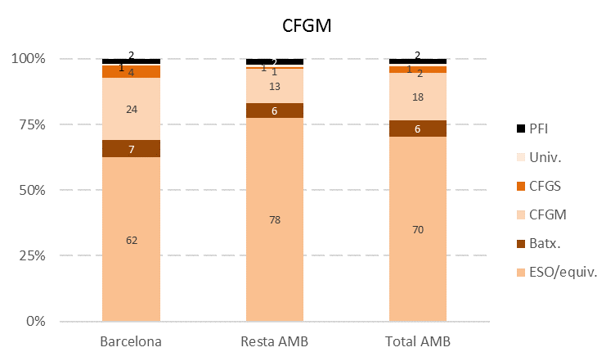
Estudis previs de l'alumnat que accedeix als estudis d'FP inicial de règim general (%). Curs 2018/2019

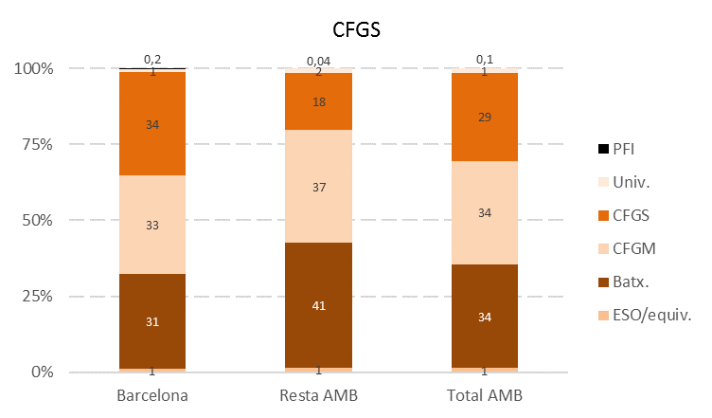

Font: elaboració pròpia a partir de les dades del Departament d'Ensenyament de la Generalitat de Catalunya.

Comentari:
La principal via d'accés pels estudis del CFGM és ESO o equivalent, aglutinant al 70% de l'alumnat a l'AMB. Un 18% de l'alumnat prové d'altres estudis d'FP de Grau Mitjà. A Barcelona aquesta via d'accés de CFGM a CFGM és encara superior, donant-se en gairebé un de cada quatre alumnes. Aquestes dades, però, s'han d'analitzar amb precaució, donat l'elevat percentatge de casos amb informació desconeguda. Al cas del CFGS el perfil formatiu de l'alumnat és més divers. Així, a l'AMB al voltant d'un terç provenen de Batxillerat, altre terç del CFGM i un 29% del CFGS. Aquesta diversitat és més accentuada a Barcelona que a la resta de l'AMB, on un 41% de l'alumnat de Grau Superior prové de Batxillerat. Per altra banda, a l'AMB l'alumnat d'FP provinent d'estudis universitaris és d'un 1% tant al CFGM com al CFGS, mentre que els PFIs són una via d'accés pel 2% de l'alumnat de Grau Mitjà i un 0,1% al Superior.

7.3
7.3. Estudis previs de l'alumnat que accedeix als estudis d'FP inicial de règim general segons l'edat (N). Curs 2018/2019

Àmbit / Estudis | 16-25 | 26-35 | 36-45 | Més de 45 | Total
Barcelona
ESO o equivalent | 4,902 | 332 | 125 | 38 | 5,397
Batxillerat | 4,763 | 603 | 237 | 100 | 5,703
CFGM | 6,297 | 686 | 290 | 104 | 7,377
CFGS | 4,024 | 1,246 | 514 | 176 | 5,960
Estudis universitaris | 89 | 78 | 74 | 32 | 273
Desconegut | 13,756 | 1,924 | 777 | 279 | 16,736
PFI | 159 | 7 | 10 | 4 | 180
Total | 33,990 | 4,876 | 2,027 | 733 | 41,626
Resta AMB
ESO o equivalent | 6,882 | 295 | 134 | 54 | 7,365
Batxillerat | 3,158 | 288 | 112 | 48 | 3,606
CFGM | 3,547 | 322 | 92 | 51 | 4,012
CFGS | 1,020 | 305 | 99 | 29 | 1,453
Estudis universitaris | 130 | 42 | 16 | 12 | 200
Desconegut | 5,031 | 937 | 472 | 206 | 6,646
PFI | 202 | 5 | 0 | 0 | 207
Total | 19,970 | 2,194 | 925 | 400 | 23,489
Total AMB
ESO o equivalent | 11,784 | 627 | 259 | 92 | 12,762
Batxillerat | 7,921 | 891 | 349 | 148 | 9,309
CFGM | 9,844 | 1,008 | 382 | 155 | 11,389
CFGS | 5,044 | 1,551 | 613 | 205 | 7,413
Estudis universitaris | 219 | 120 | 90 | 44 | 473
Desconegut | 18,787 | 2,861 | 1,249 | 485 | 23,382
PFI | 361 | 12 | 10 | 4 | 387
Total | 53,960 | 7,070 | 2,952 | 1,133 | 65,115
Font: elaboració pròpia a partir de les dades del Departament d'Ensenyament de la Generalitat de Catalunya.

1.6.3. Estudis previs de l'alumnat que accedeix als estudis d'FP inicial de règim general segons l'edat (%). Curs 2018/2019
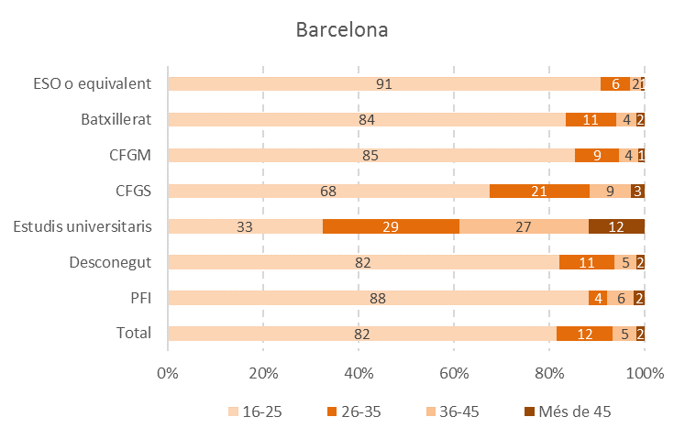

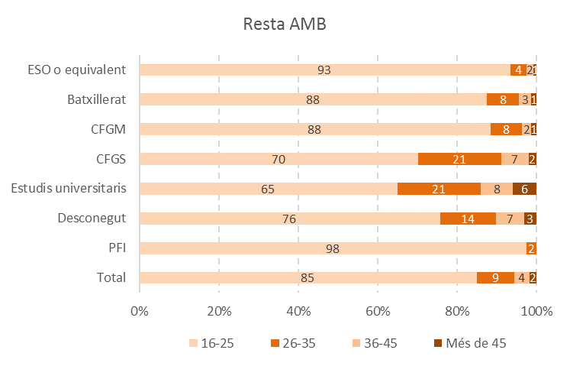

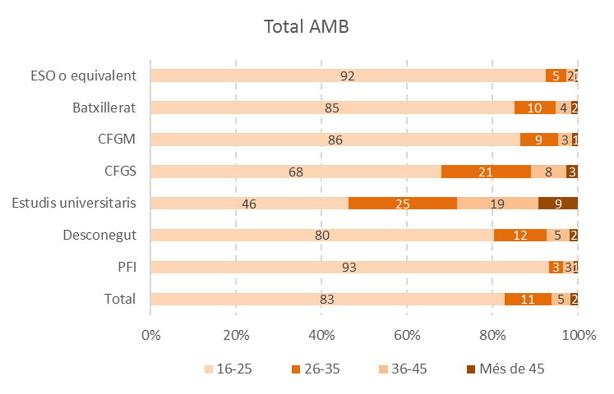

Font: elaboració pròpia a partir de les dades del Departament d'Ensenyament de la Generalitat de Catalunya.

Comentari:
Les diferències d'edat a les vies d'accés són un reflex de la pròpia trajectòria del sistema educatiu. Així, més del 80% de l'alumnat provinent de cada tipus d'estudi té entre 16 i 25 anys, amb l'excepció de l'accés a partir del CFGS (on els més joves són un 68% del total a l'AMB) i especialment dels estudis universitaris (on són menys de la meitat, un 46%). Vist d'altra manera, del total de joves entre 16 i 25 anys que han accedit a FP al curs 2018/19, un 34% prové de l'ESO o equivalent, un 28% d'un CFGM i un 23% de Batxillerat. En canvi, entre els majors de 26 anys, un 36% accedeix a l'FP a partir d'altre CFGS, un 24% d'altre CFGM i un 21% de Batxillerat.

7.4
7.B. GRADUACIÓ EN FP

7.4.Graducacions en FP segons família professional i cicle formatiu (N). Curs 2018/2019

Àmbit | Barcelona | Resta AMB | Total AMB

CFGM
Activitats fisicoesportives | 12 | 44 | 56
Administració i gestió | 22 | 61 | 83
Agrària | 2 | 1 | 3
Arts gràfiques | 1 | 7 | 8
Comerç i màrqueting | 13 | 14 | 27
Edificació i obra civil | 0 | 1 | 1
Electricitat i electrònica | 8 | 15 | 23
Fabricació mecànica | 8 | 10 | 18
Hoteleria i turisme | 10 | 5 | 15
Imatge i so | 6 | 0 | 6
Imatge personal | 19 | 24 | 43
Indústries alimentàries | 4 | 0 | 4
Informàtica i comunicacions | 30 | 53 | 83
Instal·lació i manteniment | 7 | 3 | 10
Química | 0 | 5 | 5
Sanitat | 47 | 186 | 233
Serveis socioculturals i a la comunitat | 6 | 18 | 24
Transport i manteniment de vehicles | 20 | 11 | 31
Tèxtil, confecció i pell | 2 | 0 | 2
Total | 217 | 458 | 675
CFGS
Activitats fisicoesportives | 30 | 25 | 55
Administració i gestió | 37 | 55 | 92
Agrària | 3 | 0 | 3
Arts gràfiques | 2 | 0 | 2
Comerç i màrqueting | 23 | 37 | 60
Edificació i obra civil | 1 | 2 | 3
Electricitat i electrònica | 16 | 28 | 44
Energia i aigua | 2 | 3 | 5
Fabricació mecànica | 11 | 13 | 24
Fusta, moble i suro | 0 | 4 | 4
Hoteleria i turisme | 23 | 1 | 24
Imatge i so | 29 | 9 | 38
Imatge personal | 17 | 6 | 23
Informàtica i comunicacions | 34 | 61 | 95
Instal·lació i manteniment | 2 | 12 | 14
Química | 9 | 14 | 23
Sanitat | 65 | 75 | 140
Seguretat i medi ambient | 2 | 0 | 2
Serveis socioculturals i a la comunitat | 55 | 91 | 146
Transport i manteniment de vehicles | 16 | 10 | 26
Total | 377 | 446 | 823
Font: elaboració pròpia a partir de les dades del Departament d'Ensenyament de la Generalitat de Catalunya.

Graduacions en FP segons família professional i cicle formatiu (%). Curs 2018/2019
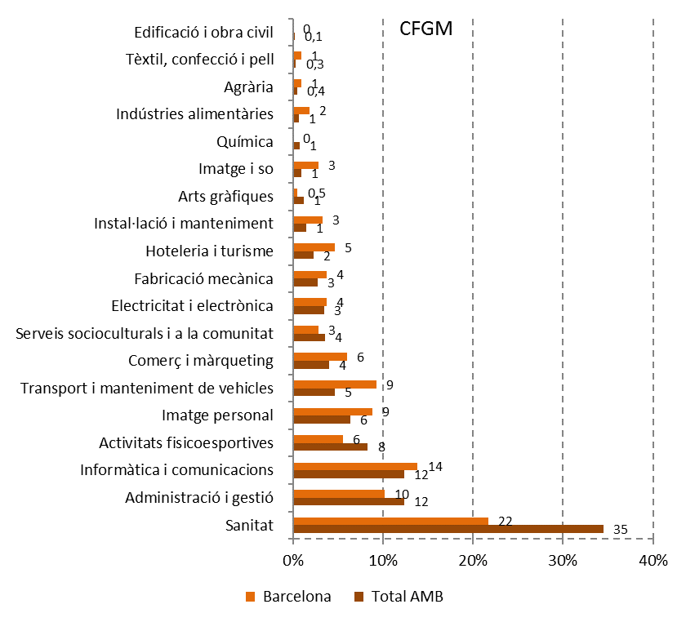

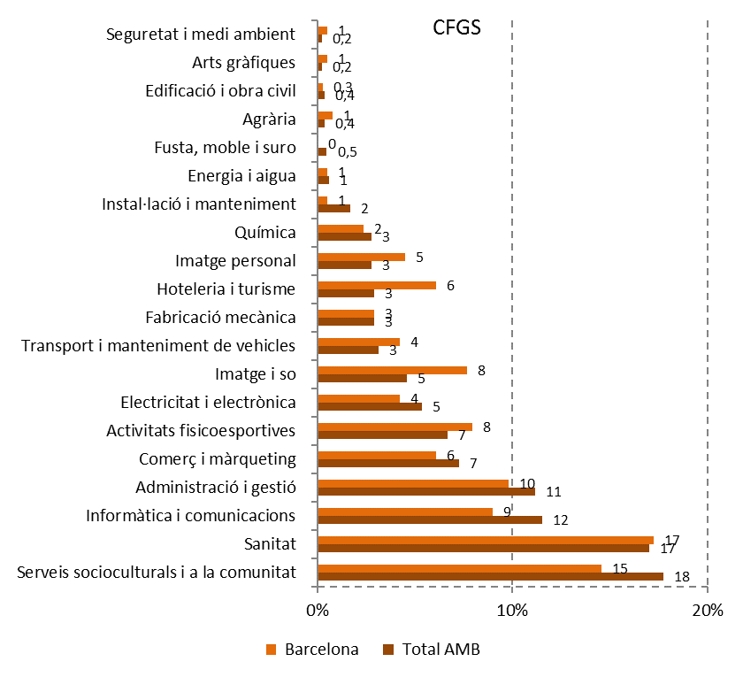

Font: elaboració pròpia a partir de les dades del Departament d'Ensenyament de la Generalitat de Catalunya

Comentari:
Al curs 2018/19 es van graduar 675 alumnes del CFGM a l'AMB (un 32% d'aquests ubicats a Barcelona) i 823 del CFGS (un 46% d'aquests a Barcelona). Al CFGM, més d'un terç de les graduacions (un 35%) pertanyen a la família professional de Sanitat, un 12% a Administració i gestió i altre 12% a Informàtica i comunicacions. És a dir, un 59% de les graduacions de Grau Mitjà es concentren en aquestes tres famílies. Al CFGS la concentració de graduacions en famílies professionals és una mica menys intensa. Així, les tres famílies amb més graduacions aglutinen el 46% del total: Serveis socioculturals i a la comunitat (18%), Sanitat (17%) i Informàtica i comunicacions (12%).

7.5
7.5. Graduacions en FP per cicle formatiu i tipologia de centre (N). Curs 2018/2019

Àmbit | CFGM |  |  |  | CFGS |  |  |  | Total
 | Públic | Concertat | Privat | Total | Públic | Concertat | Privat | Total | Públic | Concertat | Privat | Total
Barcelona | 95 | 83 | 39 | 217 | 156 | 133 | 88 | 377 | 251 | 216 | 127 | 594
Resta AMB | 248 | 129 | 81 | 458 | 257 | 144 | 45 | 446 | 505 | 273 | 126 | 904
Total AMB | 343 | 212 | 120 | 675 | 413 | 277 | 133 | 823 | 756 | 489 | 253 | 1498
Font: elaboració pròpia a partir de les dades del Departament d'Ensenyament de la Generalitat de Catalunya

Graduacions en FP per cicle formatiu i tipologia de centre (%). Curs 2018/2019
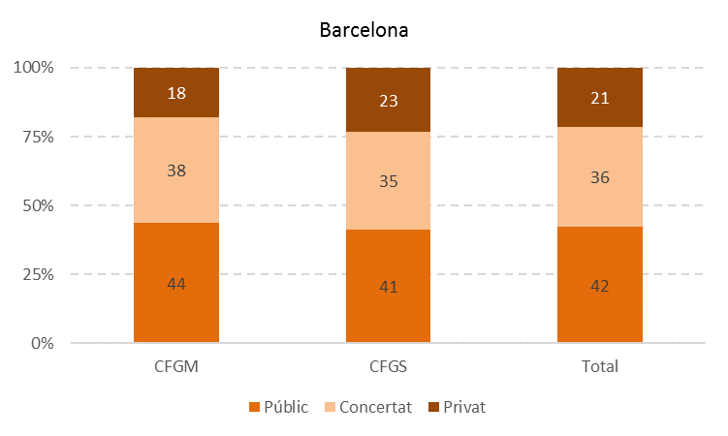

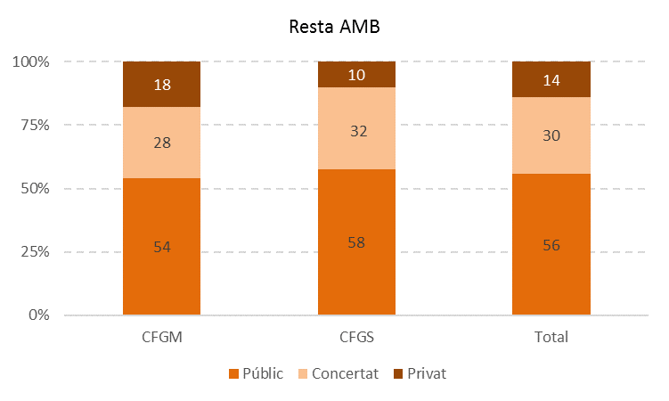

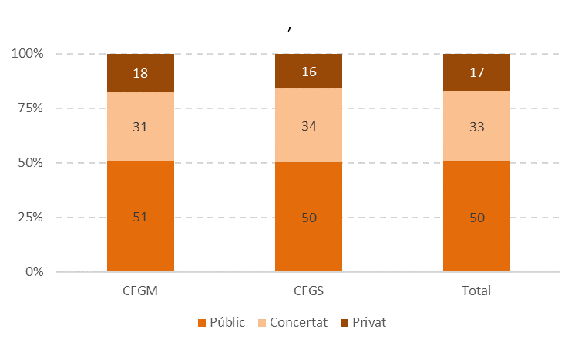

Font: elaboració pròpia a partir de les dades del Departament d'Ensenyament de la Generalitat de Catalunya

Comentari:
A l'AMB, la meitat de les graduacions es produeixen en centres públics, un terç en centres concertats i el 17% restant en centres privats. Trobem, però, diferències entre Barcelona i la resta de l'AMB. A Barcelona les graduacions a centres públics són inferiors (42%), en detriment del major pes dels centres privats (21%) i sobretot concertats (36%). En canvi, a la resta de l'AMB més de la meitat de les graduacions (56%) es produeixen a centres públics, un 30% a concertats i un 14% a privats. Aquesta realitat és un reflex de l'oferta formativa general d'FP segons la titularitat dels centres.

7.6
7.6. Graduacions en FP per edat i cicle formatiu (N). Curs 2018/2019

Àmbit / Edat | CFGM | CFGS | Total
Barcelona
16-25 | 186 | 309 | 495
26-35 | 18 | 50 | 68
36-53 | 13 | 18 | 31
Total | 217 | 377 | 594
Resta AMB
16-25 | 393 | 373 | 766
26-35 | 45 | 52 | 97
36-53 | 20 | 21 | 41
Total | 458 | 446 | 904
Total AMB
16-25 | 579 | 682 | 1,261
26-35 | 63 | 102 | 165
36-53 | 33 | 39 | 72
Total | 675 | 823 | 1,498
Font: elaboració pròpia a partir de les dades del Departament d'Ensenyament de la Generalitat de Catalunya

Graduacions en FP per edat i cicle formatiu (%). Curs 2018/2019
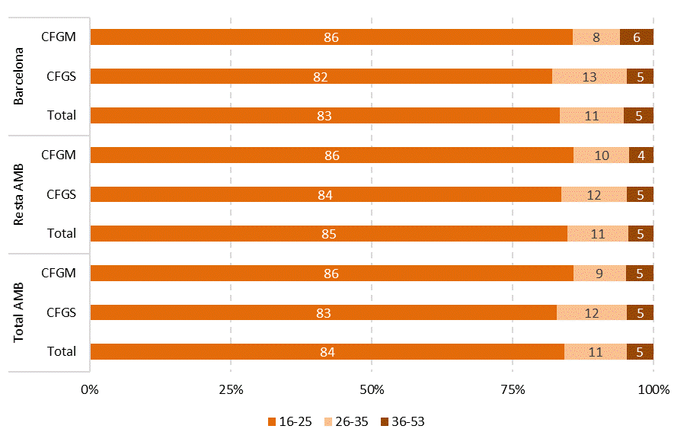

Font: elaboració pròpia a partir de les dades del Departament d'Ensenyament de la Generalitat de Catalunya

Edat mitjana de les persones graduades en FP per cicle formatiu. Curs 2018/2019
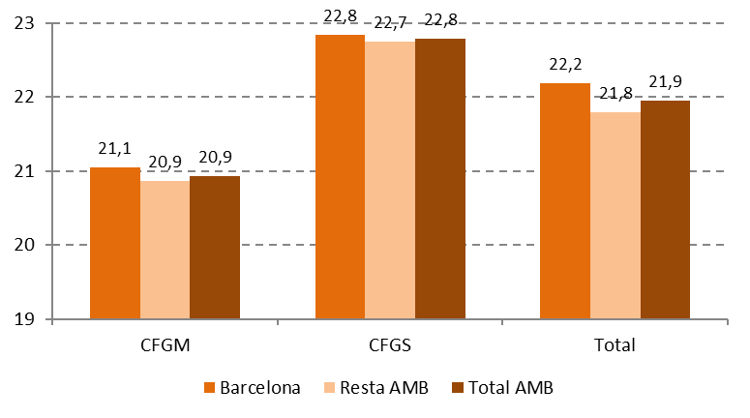

Font: elaboració pròpia a partir de les dades del Departament d'Ensenyament de la Generalitat de Catalunya

Comentari:
Més del 80% de l'alumnat graduat en FP és menor de 26 anys a tots els casos, el grup entre 26 i 35 anys està al voltant del 10% i el dels majors de 36 ronda el 5%. Al CFGM les persones graduades amb més de 25 anys són un 14% del total, mentre que al CFGS aquest grup augmenta fins a representar el 17%. Així, l'edat mitjana de l'alumnat graduat a l'AMB és de 21'9 anys. Específicament, l'edat mitjana és de 20'9 al CFGM i 22'8 al CFGS, amb molt poques diferències entre Barcelona i la resta de l'AMB.

7.7
7.C. CONTINUACIÓ D'ESTUDIS UNIVERSITARIS

7.7. Evolució de la preinscripció universitària procedent de l'FP. Catalunya. Curs 2008/2009 - 2019/2020
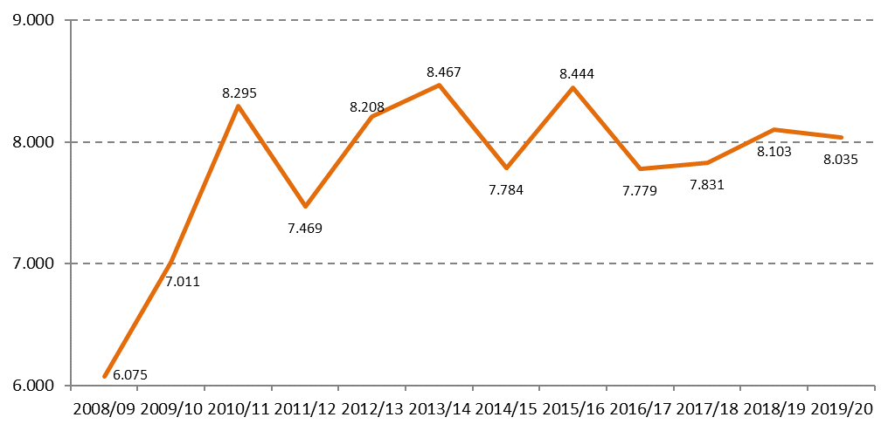

Font: Elaboració pròpia a partir de les dades de la Secretaria d'Universitats i Recerca del Departament d'Economia i Coneixement de la Generalitat de Catalunya

Comentari:
A continuació analitzem la informació referent a la continuació d'estudis universitaris de les persones graduades en FP. Les dades fan referència a les sol·licituds en 1ª preferència (és a dir, al total de persones que fan preinscripció universitària) als estudis de grau de les set universitats públiques de Catalunya (Universitat de Barcelona, Universitat Autònoma de Barcelona, Universitat Politècnica de Catalunya, Universitat Pompeu Fabra, Universitat de Girona, Universitat de Lleida i Universitat Rovira i Virgili), de la Universitat de Vic - Universitat Central de Catalunya i dels centres adscrits a aquestes universitats. La quantitat de persones procedents d'FP que realitzen una preinscripció universitària presenta una evolució inconstant. Entre el curs 2008/09 i 2010/11 es va produir un fort creixement (del 37%) de les preinscripcions universitàries procedents de l'FP. Des d'aquest curs fins al 2016/17 aquestes preinscripcions han anat disminuint i augmentant, donant lloc a un petit període de creixement més lent fins arribar a la xifra de 8.103 preinscripcions pel curs 2018/19.

7.8
7.8. Evolució de les matriculacions d'alumnat universitari provinent d'FP. Catalunya. Curs 2013/14 - 2019/20
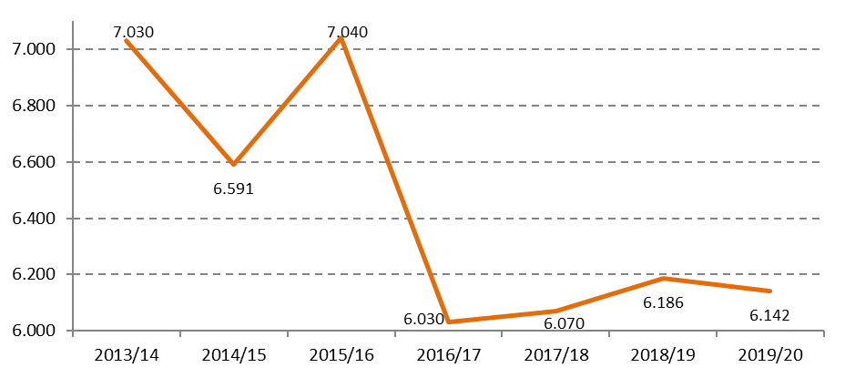

Font: Elaboració pròpia a partir de les dades de la Secretaria d'Universitats i Recerca del Departament d'Economia i Coneixement de la Generalitat de Catalunya

Evolució del percentatge d'alumnat provinent d'FP entre el total de preinscripcions universitàries. Catalunya. Curs 2013/14 - 2019/20
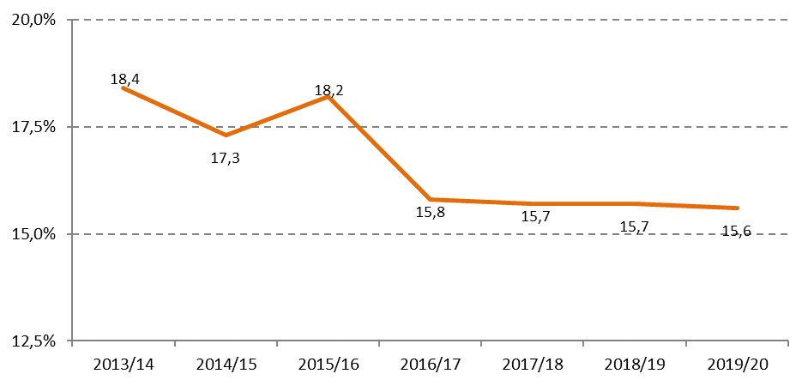

Font: Elaboració pròpia a partir de les dades de la Secretaria d'Universitats i Recerca del Departament d'Economia i Coneixement de la Generalitat de Catalunya

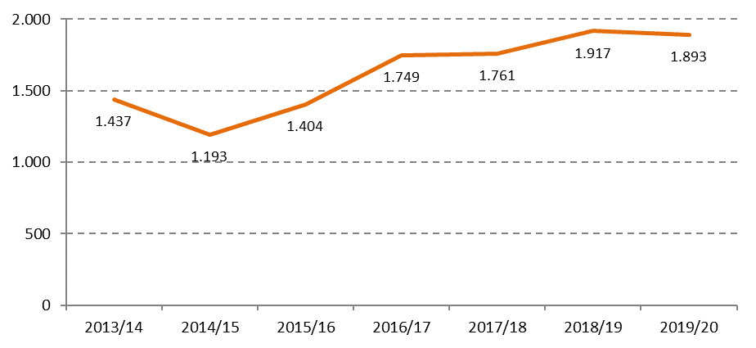
Evolució de les preinscripcions universitàries provinents d'FP que no acaben en matrícula. Catalunya. Curs 2013/14 - 2019/20

Font: Elaboració pròpia a partir de les dades de la Secretaria d'Universitats i Recerca del Departament d'Economia i Coneixement de la Generalitat de Catalunya

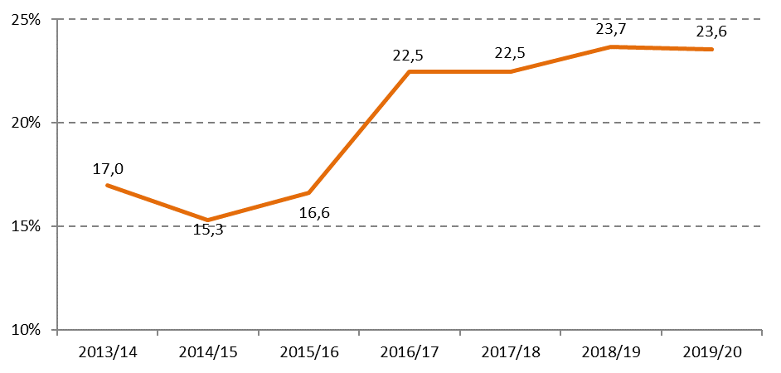
Evolució del percentatge de preinscripcions universitàries provinents d'FP que no acaben en matrícula. Catalunya. Curs 2013/16 - 2019/20

Font: Elaboració pròpia a partir de les dades de la Secretaria d'Universitats i Recerca del Departament d'Economia i Coneixement de la Generalitat de Catalunya

Comentari:
El total d'alumnat matriculat a les universitats catalanes amb estudis d'FP ha experimentat alguns canvis als darrers anys. Al curs 2013/14 es van matricular 7.030 persones provinents dels estudis superiors d'FP, xifra que ha oscil·lat als anys següents fins caure als 6.030 al curs 2016/17. A partir d'aquest punt, la xifra ha augmentat lleugerament cada curs fins arribar al 6.186 al 2018/19. En termes relatius, l'alumnat universitari provinent d'FP representa un 15'7% del total al curs 2018/19 i un 15'6% al 2019/20. Aquesta xifra era superior (18'4%) al 2013/14. Després d'alguna oscil·lació, a partir del 2016/17 el pes de l'alumnat universitari provinent d'FP s'ha estabilitzat. Fins a quin punt les persones que acaben FP i realitzen una preinscripció universitària acaben matriculant-se? Si comparem les dades de preinscripcions (gràfic 7.7) amb les matriculacions, veiem que el nombre de persones amb títol superior d'FP que acaben sense plaça universitària ha crescut als darrers anys. Així, si al 2014/15 es tractava de 1.193 persones, la xifra ha anat augmentant fins a 1.893 al curs 2019/20. És a dir, de totes les preinscripcions universitàries provinents d'FP realitzades al 2014/15, un 15% no van acabar en matriculació. Aquesta proporció ha augmentat i al 2018/19 gairebé una de cada quatre persones que van realitzar preinscripcions (un 24%) no van acabar amb una matrícula universitària.

7.9
7.9. Distribució de les places universitàries assignades a alumnat procedent d'FP segons sexe. Catalunya. Curs 2018/2019
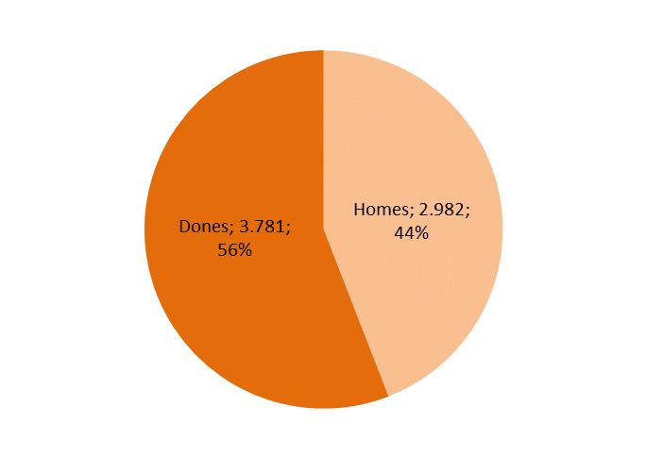

Font: Elaboració pròpia a partir de les dades de la Secretaria d'Universitats i Recerca del Departament d'Economia i Coneixement de la Generalitat de Catalunya

Comentari:
Al curs 2018/19, a Catalunya es van assignar 3.781 places universitàries a dones i 2.982 a homes procedents d'FP. És a dir, més de la meitat d'aquestes places estan assignades a dones (un 56%, el mateix percentatge que a 2017). Aquesta major presència femenina contrasta amb la realitat general de l'FP, on hi ha una major presència masculina (per exemple, hem vist que al curs 2018/19 un 57% de l'alumnat d'FP inicial a l'AMB són homes). Per tant, veiem que entre les dones hi ha una major tendència a continuar amb l'etapa formativa a l'àmbit universitari.

7.10
7.10. Matriculacions de nou accés a les universitats provinents d'FP. Curs 2018/2019

Universitat | Alumnat matriculat provinent d'FP
Universitat de Barcelona | 1,838
Universitat Autònoma de Barcelona | 1,240
Universitat Politècnica de Catalunya | 567
Universitat Pompeu Fabra | 438
Total universitats catalanes | 6,186
Font: Elaboració pròpia a partir de les dades de la Secretaria d'Universitats i Recerca del Departament d'Economia i Coneixement de la Generalitat de Catalunya

Percentatge d'alumnat matriculat de nou accés provinent d'FP segons universitat. Curs 2018/2109
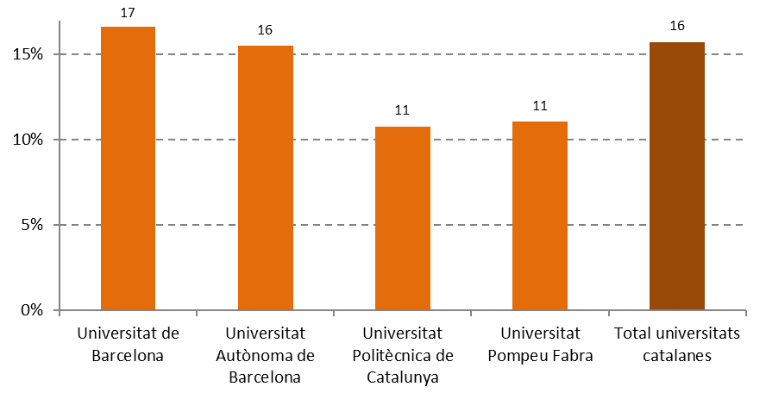

Font: Elaboració pròpia a partir de les dades de la Secretaria d'Universitats i Recerca del Departament d'Economia i Coneixement de la Generalitat de Catalunya

Comentari:
Un 15'7% de l'alumnat que es va matricular pel curs 2018/19 a les universitats catalanes té títol d'FP. Si diferenciem entre universitats, l'alumnat provinent d'FP té més pes a aquelles institucions superiors amb més alumnat: la UB (on representen un 16'6% de l'alumnat de nou accés) i la UAB (on es tracta d'un 15'5%). En canvi, el seu pes és relativament menor a la UPF (un 11'1%) i a la UPC (10'8%). És a dir, hi ha una relació directa: quan més gran és el nombre total d'alumnes de les universitats catalanes, major és el pes que té l'alumnat provinent d'FP.

7.11
7.11. Places universitàries assignades a alumnat procedent d'FP segons edat. Catalunya. Curs 2018/2019

Edat | Alumnat assignat procedent d'FP
Fins 18 anys | 0
19 | 84
20 | 1,841
21 | 1,676
22 | 1,083
23 | 599
24 | 407
25 | 257
26-30 | 496
31-40 | 237
41-50 | 73
51-60 | 10
Més de 60 anys | 0
Total | 6,763
Font: Elaboració pròpia a partir de les dades de la Secretaria d'Universitats i Recerca del Departament d'Economia i Coneixement de la Generalitat de Catalunya

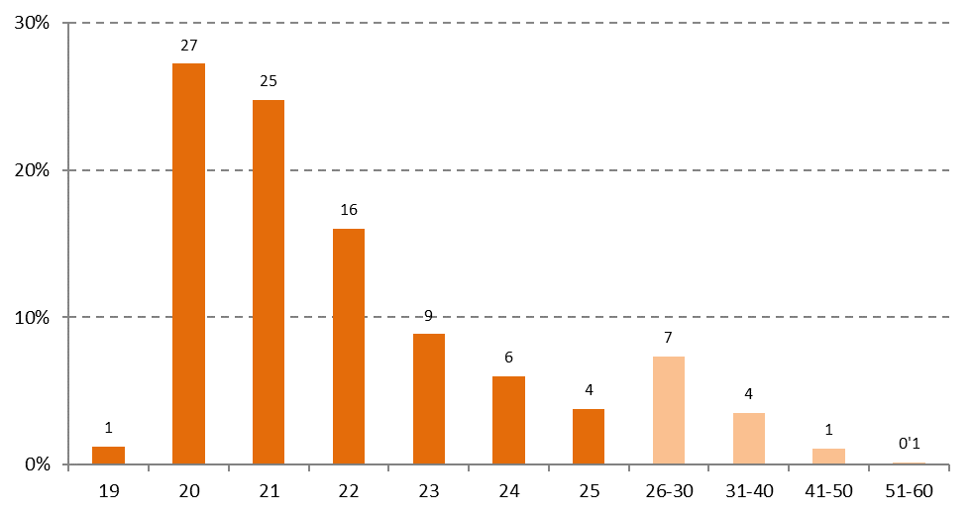
Distribució per edat de l'alumnat procedent d'FP a qui s'ha assignat plaça universitària (total = 100%). Catalunya. Curs 2018/2019

Font: Elaboració pròpia a partir de les dades de la Secretaria d'Universitats i Recerca del Departament d'Economia i Coneixement de la Generalitat de Catalunya

Percentatge de places universitàries assignades a alumnat procedent d'FP segons edat. Catalunya. Curs 2018/2019
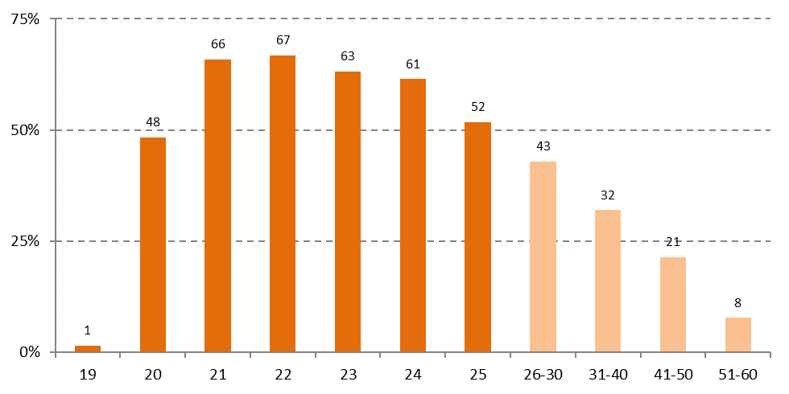

Font: Elaboració pròpia a partir de les dades de la Secretaria d'Universitats i Recerca del Departament d'Economia i Coneixement de la Generalitat de Catalunya

Comentari:
De les 6.763 persones provinents d'FP amb plaça universitària assignada, més de la meitat (un 52%) tenen 20 o 21 anys i més d'un terç (un 35%) tenen entre 22 i 25 anys. És a dir, un 87% tenen entre 20 i 25 anys. De la resta, un 7% es tracta d'alumnat entre 26 i 30 anys, així com un 4% entre 31 i 40 anys, mentre que l'alumnat major de 40 anys procedent d'FP és més residual (84 places assignades a Catalunya). La incorporació de l'alumnat d'FP a la universitat es produeix amb una edat més avançada en comparació amb l'itinerari del Batxillerat. Així, les places assignades a alumant procedent d'FP menor de 20 anys són residuals (un 1% al cas dels 19 anys i cap amb 18). En canvi, entre les places assignades a alumant de 20 anys, gairebé la meitat (un 48%) provenen d'FP. A partir d'aquesta edat, les persones amb estudis d'FP segueixen sent destinatàries de la majoria d'assignació de places: dos de cada tres entre l'alumnat de 21 i 22 anys, proporció que va decreixent fins al 52% entre l'alumnat de 25 anys. A partir d'aquesta edat, el pes de l'FP continua sent rellevant però decreix conforme avancen els grups d'edat.

7.12
7.12. Estudis universitaris més demandats per persones titulades en FP (5 per universitat). Catalunya. Preinscripció curs 2018/2019

 | Població | Alumnat preinscrit (1ª opció) provinent d'FP | % preinscripcions provinents d'FP sobre el total
Universitat de Barcelona
Treball social | Barcelona | 144 | 55.6%
Educació infantil | Barcelona | 115 | 55.6%
Educació social | Barcelona | 101 | 52.3%
Odontologia | L'Hospitalet de Llobregat | 62 | 45.3%
Pedagogia | Barcelona | 115 | 44.9%
Universitat Autònoma de Barcelona
Infermeria "Creu Roja" EUIT de Terrassa | Terrassa | 118 | 63.1%
Infermeria "Gimbernat" | Sant Cugat del Vallès | 90 | 57.0%
Educació Infantil | Cerdanyola del Vallès | 72 | 54.1%
Enginyeria Electrònica Industrial i Automàtica "EU Salesiana de Sarrià" | Barcelona | 11 | 52.4%
Comptabilitat i Finances | Sabadell | 73 | 49.0%
Universitat Politècnica de Catalunya
Administració i Direcció d'Empreses "EUNCET" (Semipresencial) | Terrassa | 13 | 65.0%
Ciències i Tecnologies Aplicades a l'Esport i al Fitnes | Barcelona | 28 | 49.1%
Màrqueting i Comunicació Digital "EUNCET" (Semipresencial) | Terrassa | 4 | 40.0%
Enginyeria Elèctrica | Barcelona | 34 | 35.8%
Màrqueting i Comunicació Digital "EAE" | Barcelona | 14 | 34.1%
Universitat Pompeu Fabra
Ciències de l'Activitat Física i de l'Esport "Tecnocampus" | Mataró | 55 | 77.5%
Infermeria "Tecnocampus" | Mataró | 41 | 51.9%
Logística i Negocis Marítims "Tecnocampus" | Mataró | 24 | 47.1%
Fisioteràpia "Tecnocampus" | Mataró | 10 | 38.5%
Infermeria "Escola Superior d'Infermeria del Mar" | Barcelona | 39 | 37.5%
Font: Elaboració pròpia a partir de les dades de la Secretaria d'Universitats i Recerca del Departament d'Economia i Coneixement de la Generalitat de Catalunya

Estudis universitaris més demandats per persones titulades en FP (3 per universitat). Catalunya. Preinscripció curs 2018/2019
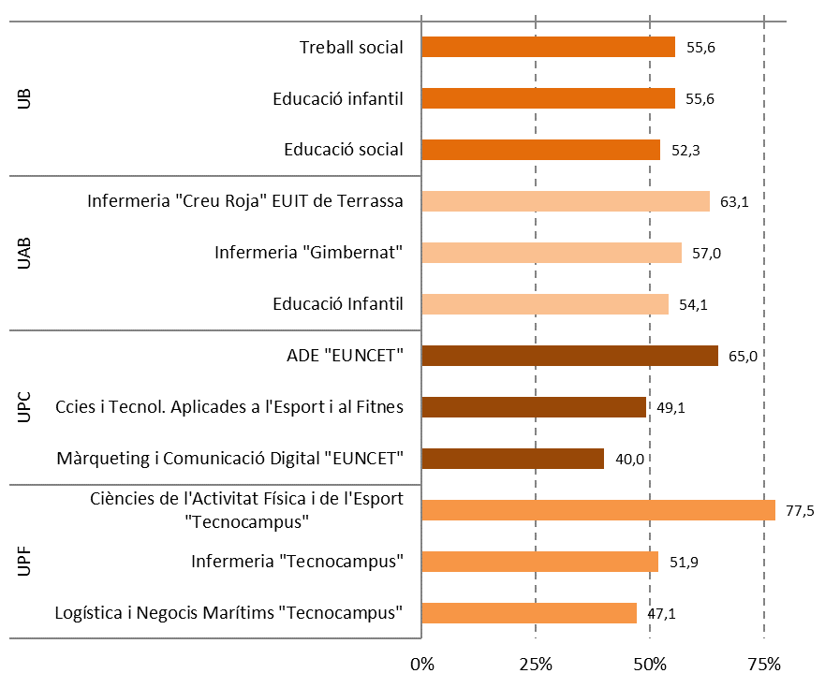

Font: Elaboració pròpia a partir de les dades de la Secretaria d'Universitats i Recerca del Departament d'Economia i Coneixement de la Generalitat de Catalunya

Comentari:
L'alumnat preinscrit a estudis universitaris provinent d'FP té un pes relatiu depenent de la carrera. Així, a la UB trobem que aquest alumnat preinscrit procedent d'FP representa al voltant de la meitat de l'alumnat en alguns estudis de Ciències Socials cursats a Barcelona (Treball social i carreres relacionades amb l'educació) i en Odontologia, a l'Hospitalet de Llobregat. Al cas de la UAB, l'alumnat procedent d'FP representa la meitat o més als estudis d'Infermeria oferts a Terrassa i Sant Cugat del Vallès, així com als d'Educació infantil (a Cerdanyola del Vallès), Enginyeria electrònica (Barcelona) i Comptabilitat i finances (Sabadell). A la UPC, el nombre absolut d'estudiants matriculats és menor, però representa un 65% de totes les preinscripcions a Administració i direcció d'empreses al campus de Terrassa, així com la meitat a Ciències i tecnologies aplicades a l'esport, ofert a Barcelona. Per últim, a la UPF l'alumnat provinent d'FP és relativament més present a diverses carreres desenvolupades al Tecnocampus de Mataró: Ciències de l'activitat física i de l'esport (on representen un 77'5% del total de preinscripcions), Infermeria, Logística i negocis, i en menor grau Fisioteràpia.

